bai 1
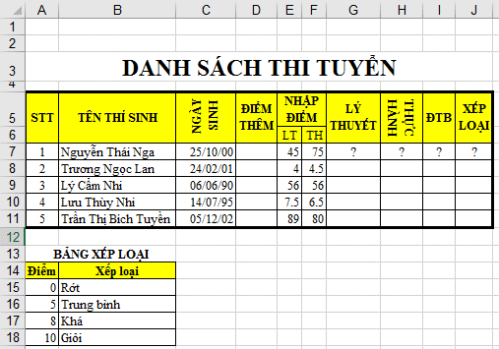

DANH SÁCH THI TUYỂN

STT | TÊN THÍ SINH | NGÀY SINH | ĐIỂM THÊM | NHẬP ĐIỂM |  | LÝ THUYẾT | THỰC HÀNH | ĐTB | XẾP LOẠI
 |  |  |  | LT | TH
1 | Nguyễn Thái Nga | 10/25/00 |  | 45 | 75 | ? | ? | ? | ?
2 | Trương Ngọc Lan | 2/24/01 |  | 4 | 4.5
3 | Lý Cẩm Nhi | 6/6/90 |  | 56 | 56
4 | Lưu Thùy Nhi | 7/14/95 |  | 7.5 | 6.5
5 | Trần Thị Bích Tuyền | 12/5/02 |  | 89 | 80

BẢNG XẾP LOẠI
Điểm | Xếp loại
0 | Rớt
5 | Trung bình
8 | Khá
10 | Giỏi

Trong trang tính bai 1, định dạng dữ liệu như hình bên phải với các yêu cầu chính như sau:
 | 1/ | Hiển thị nội dung các ô trong khối A5:J5 trên 2 dòng.
 | 2/ | Canh giữa nội dung các ô thuộc khối A5:J5.
 | 3/ | Trộn và canh giữa cho vùng A3:J3 như hình trên trang tính bai 1.
 | 4/ | Chỉnh độ rộng cột D vừa khớp với nội dung dữ liệu trong cột.
 | 5/ | Định dạng dữ liệu ngày trong khối C7:C11 theo dạng dd/mm/yy.
 | 6/ | Đổi hướng nội dung ô C5 theo dạng Rotate Text Up.
 | 7/ | Đổi hướng nội dung ô H5 theo dạng Rotate Text Down.
 | 8/ | Định dạng dữ liệu cho giống với hình bên phải trên trang tính bai 1.
 | 9/ | Lưu tập tin.

bai 2
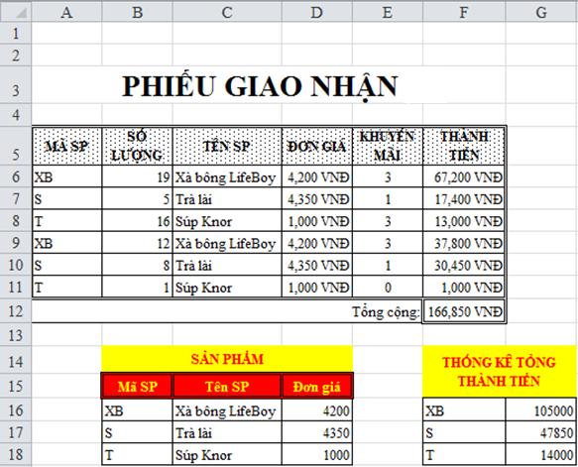

PHIẾU GIAO NHẬN

MÃ SP | SỐ LƯỢNG | TÊN SP | ĐƠN GIÁ | KHUYẾN MÃI | THÀNH TIỀN
XB | 19 | Xà bông LifeBoy | 4200 | 3 | 67200
S | 5 | Trà lài | 4350 | 1 | 17400
T | 16 | Súp Knor | 1000 | 3 | 13000
XB | 12 | Xà bông LifeBoy | 4200 | 3 | 37800
S | 8 | Trà lài | 4350 | 1 | 30450
T | 1 | Súp Knor | 1000 | 0 | 1000
 |  |  |  | Tổng cộng: | 166850

 | SẢN PHẨM |  |  |  | THỐNG KÊ TỔNG THÀNH TIỀN
 | Mã SP | Tên SP | Đơn giá
 | XB | Xà bông LifeBoy | 4200 |  | XB | 105000
 | S | Trà lài | 4350 |  | S | 47850
 | T | Súp Knor | 1000 |  | T | 14000

Trong trang tính bai 2, thực hiện các yêu cầu sau:
1/ | Độ cao dòng 3 là 40.
2/ | Định dạng dữ liệu như hình trên trang tính bai 2.
3/ | Áp dụng kiểu ô (Cell Styles) là Heading 3 cho khối tiêu đề cột A5:F5.
4/ | Thay đổi định dạng cho kiểu ô (Cell Styles) Heading 3 có cỡ chữ là 10, màu tím, nền màu vàng.
5/ | Chọn ô B15 (đã được định dạng), đặt tên kiểu ô mới theo vị trí này là KieuOmoi.
6/ | Áp dụng kiểu ô (Cell Styles) KieuOmoi cho khối ô F16:G18.
7/ | Định dạng khối G16:G18 theo dạng Accounting có 1 số lẻ thập phân.
8/ | Lưu tập tin.

1/ | Thực hiện sao chép định dạng của ô H1 cho vùng ô ThongKe.
2/ | Tạo bảng cho vùng ô A5:F11 với dạng bảng (Format as Table) kiểu Table Style Medium 3, có thiết lập dòng tiêu đề bảng.
3/ | Bỏ chức năng tô màu cách dòng tự động trong bảng.
4/ | Sử dụng công cụ của Excel để gỡ bỏ tất cả những bản ghi có giá trị MÃ SP trùng nhau. Không gỡ bỏ các bản ghi khác.
5/ | Ẩn các ký hiệu lọc dữ liệu (ký hiệu tam giác) trên dòng tiêu đề bảng.
6/ | Ẩn dòng tiêu đề của bảng.
7/ | Sử dụng kỹ thuật chèn thêm một dòng mới vào bảng sao cho dòng này tự động tính tổng THÀNH TIỀN.
8/ | Thêm Alt Text cho bảng với Title là "Phiếu" và Description là "Phiếu giao nhận".
9/ | Hiển thị lại dòng tiêu đề của bảng.
10/ | Di chuyển đến vùng ô TongCong và xóa nội dung vùng ô này.
11/ | Lưu tập tin.

bai 3
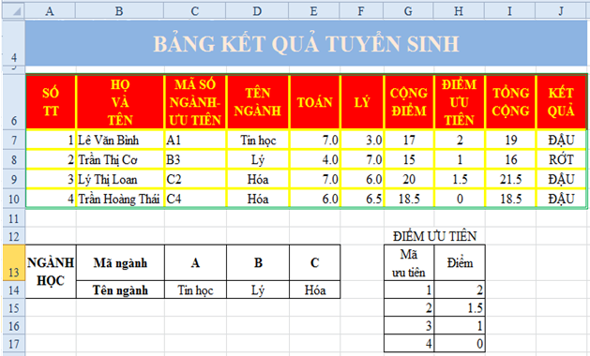

BẢNG KẾT QUẢ TUYỂN SINH

SỐ TT | HỌ VÀ TÊN | MÃ SỐ NGÀNH - ƯU TIÊN | TÊN NGÀNH | TOÁN | LÝ | CỘNG ĐIỂM | ĐIỂM ƯU TIÊN | TỔNG CỘNG | KẾT QUẢ
1 | Lê Văn Bình | A1 | Tin học | 7 | 3 | 17 | 2 | 19 | ĐẬU
2 | Trần Thị Cơ | B3 | Lý | 4 | 7 | 15 | 1 | 16 | RỚT
3 | Lý Thị Loan | C2 | Hóa | 7 | 6 | 20 | 1.5 | 21.5 | ĐẬU
4 | Trần Hoàng Thái | C4 | Hóa | 6 | 6.5 | 18.5 | 0 | 18.5 | ĐẬU

 |  |  |  |  |  | ĐIỂM ƯU TIÊN
NGÀNH HỌC | Mã ngành | A | B | C |  | Mã ưu tiên | Điểm
 | Tên ngành | Tin học | Lý | Hóa |  | 1 | 2
 |  |  |  |  |  | 2 | 1.5
 |  |  |  |  |  | 3 | 1
 |  |  |  |  |  | 4 | 0

Trong trang tính bai 3, thực hiện các yêu cầu sau:
1/ | Định dạng dòng 4 có độ cao là 30.
2/ | Trộn và canh giữa cho vùng ô A4:J4, định dạng cỡ chữ 20, in đậm.
3/ | Hiển thị nội dung các ô trong khối ô A6:J6 trên 2 dòng, canh giữa dữ liệu cả chiều cao và chiều ngang, in đậm.
4/ | Định dạng khối ô A6:C6 xuống dòng giống như hình trên trang tính bai 3.
5/ | Định dạng khối ô A6:J10 thành dạng bảng kiểu tùy ý. Sau đó, chèn thêm một dòng mới vào bảng sao cho dòng này tự động tính tổng số liệu trong bảng.
6/ | Định dạng khối ô A14:B15 và khối ô G14:H14 theo kiểu ô Good.
7/ | Chỉnh sửa kiểu ô Good sao cho nền ô sử dụng kiểu Vertical Gradient.
8/ | Lưu tập tin.

bai 4
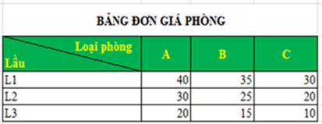
 |  | BẢNG ĐƠN GIÁ PHÒNG
 |  | Loại phòng Lầu | A | B | C
 |  | L1 | 40 | 35 | 30
 |  | L2 | 30 | 25 | 20
 |  | L3 | 20 | 15 | 10

Trong trang tính bai 4, thực hiện các yêu cầu sau:
 | 1/ | Định dạng Bảng Đơn Giá Phòng sao cho các dòng được tô màu xen kẽ. Sử dụng kỹ thuật tự động để các dòng thêm mới tự cập nhật định dạng.
 | 2/ | Bỏ chế độ tô màu xen kẻ cho các dòng và định dạng tô màu xen kẻcho các cột của Bảng Đơn Giá Phòng.
 | 3/ | Chuyển đổi Bảng Đơn Giá Phòng về dạng khối ô, giữ nguyên các định dạng khác.
 | 4/ | Định dạng khối ô C4:F4 giống như hình bên phải với độ cao dòng là 30.
 | 5/ | Định dạng khối ô C5:F8 kẻ khung giống như hình trên trang tính bai 4.
 | 6/ | Lưu tập tin.

